Đăng nhập
Project Name | XÂY DỰNG HỆ THỐNG HỖ TRỢ LUYỆN THI GIẤY PHÉP LÁI XE
Module Code | Đăng nhập
 | Hoàn thành | Lỗi | Chưa kiểm tra | Bị chăn | Tổng số trường hợp thử nghiệm
Round 1 | 12 | 0 | 0 | 0 | 12
Round 2 | 12 | 0 | 0 | 0 | 12
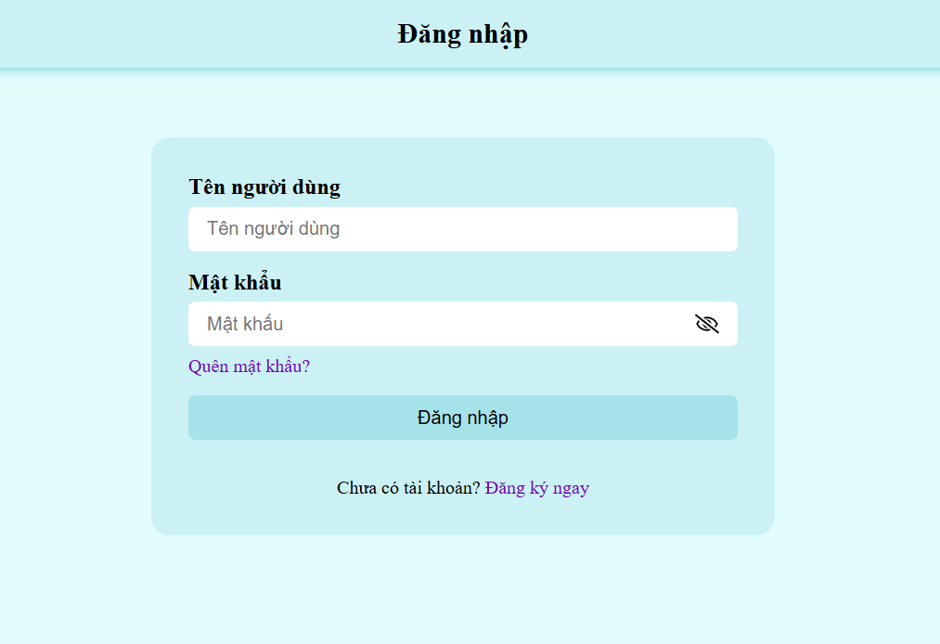
Test Case ID | Mô tả | Hành động | Điều kiện tiên quyết | Kết quả mong đợi | Kết quả thực tế | Kết quả |  |  | Kết quả |  |  | Chú thích
 |  |  |  |  |  | Vòng 1 |  |  | Vòng 2
 |  |  |  |  |  | Trạng thái | Ngày kiểm tra | Người kiểm tra | Trạng thái | Ngày kiểm tra | Người kiểm tra
GUI_SHOW Trang đăng nhập
GUI-DN01 | [Tên người dùng] Label |  |  | -Label : black -Status : enable | -Label : black -Status : enable | Passed | 05/12/2024 | Phi | Passed | 07/12/2024 | Phi
GUI-DN02 | [Mật khẩu] Label |  |  | -Label : black -Status : enable | -Label : black -Status : enable | Passed | 05/12/2024 | Phi | Passed | 07/12/2024 | Phi
GUI-DN04 | [Mật khẩu] Textbox |  |  | -Text color : black -Status : enable | -Text color : black -Status : enable | Passed | 05/12/2024 | Phi | Passed | 07/12/2024 | Phi
GUI-DK05 | [Đăng nhập] Button |  |  | -Text color : black -Status : enable | -Text color : black -Status : enable | Passed | 05/12/2024 | Phi | Passed | 07/12/2024 | Phi
FUNCTION_SHOW Trang đăng nhập
FUNC-DN01 | Xác thực trang đăng nhập đang hiển thị | 1 .Hiển thị trang đăng nhập. | Truy cập vào hệ thống | Hiển thị trang đăng nhập . | Hiển thị trang đăng nhập . | Passed | 05/12/2024 | Phi | Passed | 07/12/2024 | Phi
FUNC-DN02 | Đăng nhập thành công vào website | 1. Nhập Tên Người Dùng: HoPhi 2. Nhâp Mật Khẩu: 123123 3.Nhấn nút "Đăng nhập" | Truy cập vào hệ thống | Thông báo đăng nhập thành công, sau đó hiển thị trang chủ | Thông báo đăng nhập thành công, sau đó hiển thị trang chủ | Passed | 05/12/2024 | Phi | Passed | 07/12/2024 | Phi
FUNC-DN03 | Đăng nhập thất bại khi điền sai Username hoặc Password | 1.Nhập User name :admin1 2.Nhập password: 112233 3. Nhấn nút "Đăng nhập" | Truy cập vào hệ thống | Hệ thống thông báo lỗi : "Tên đăng nhập hoặc mật khẩu không đúng, vui lòng nhập lại!" | Hệ thống thông báo lỗi : "Tên đăng nhập hoặc mật khẩu không đúng, vui lòng nhập lại!" | Passed | 05/12/2024 | Phi | Passed | 07/12/2024 | Phi
FUNC-DN04 | Để trống trường "Mật khẩu". | 1. Nhập Tên Người Dùng: HoPhi 2. Nhâp Mật Khẩu: 3.Nhấn nút "Đăng nhập" | Truy cập vào hệ thống | Thông báo lỗi : "Bạn chưa nhập mật khẩu vàol !" | Thông báo lỗi : "Bạn chưa nhập mật khẩu vàol !" | Passed | 05/12/2024 | Phi | Passed | 07/12/2024 | Phi
FUNC-DN05 | Để trống trường "Tên đăng nhập" | 1. Nhập Tên Người Dùng: 2. Nhâp Mật Khẩu: 123123 3.Nhấn nút "Đăng nhập" | Truy cập vào hệ thống | Hệ thống thông báo lỗi : "Nhập sai tên đăng nhập hoặc mật khẩu,vui lòng nhập lại". | Hệ thống thông báo lỗi : "Nhập sai tên đăng nhập hoặc mật khẩu,vui lòng nhập lại". | Passed | 05/12/2024 | Phi | Passed | 07/12/2024 | Phi
FUNC-DN06 | Để trống tất cả các trường dữ liệu | 1. Nhập Tên Người Dùng: 2. Nhâp Mật Khẩu: 3.Nhấn nút "Đăng nhập" | Truy cập vào hệ thống | Hệ thống thông báo :" Vui lòng nhập user name/ password " | Hệ thống thông báo :" Vui lòng nhập user name/ password " | Passed | 05/12/2024 | Phi | Passed | 07/12/2024 | Phi

Đăng Xuất
Project Name | XÂY DỰNG HỆ THỐNG HỖ TRỢ LUYỆN THI GIẤY PHÉP LÁI XE
Module Code | Xem đề thi
 | Hoàn thành | Lỗi |  | Chưa kiểm tra | Bị chăn | Tổng lần kiểm tra
Round 1 | 2 | 0 |  | 0 | 0 | 2
Round 2 | 2 | 0 |  | 0 | 0 | 2
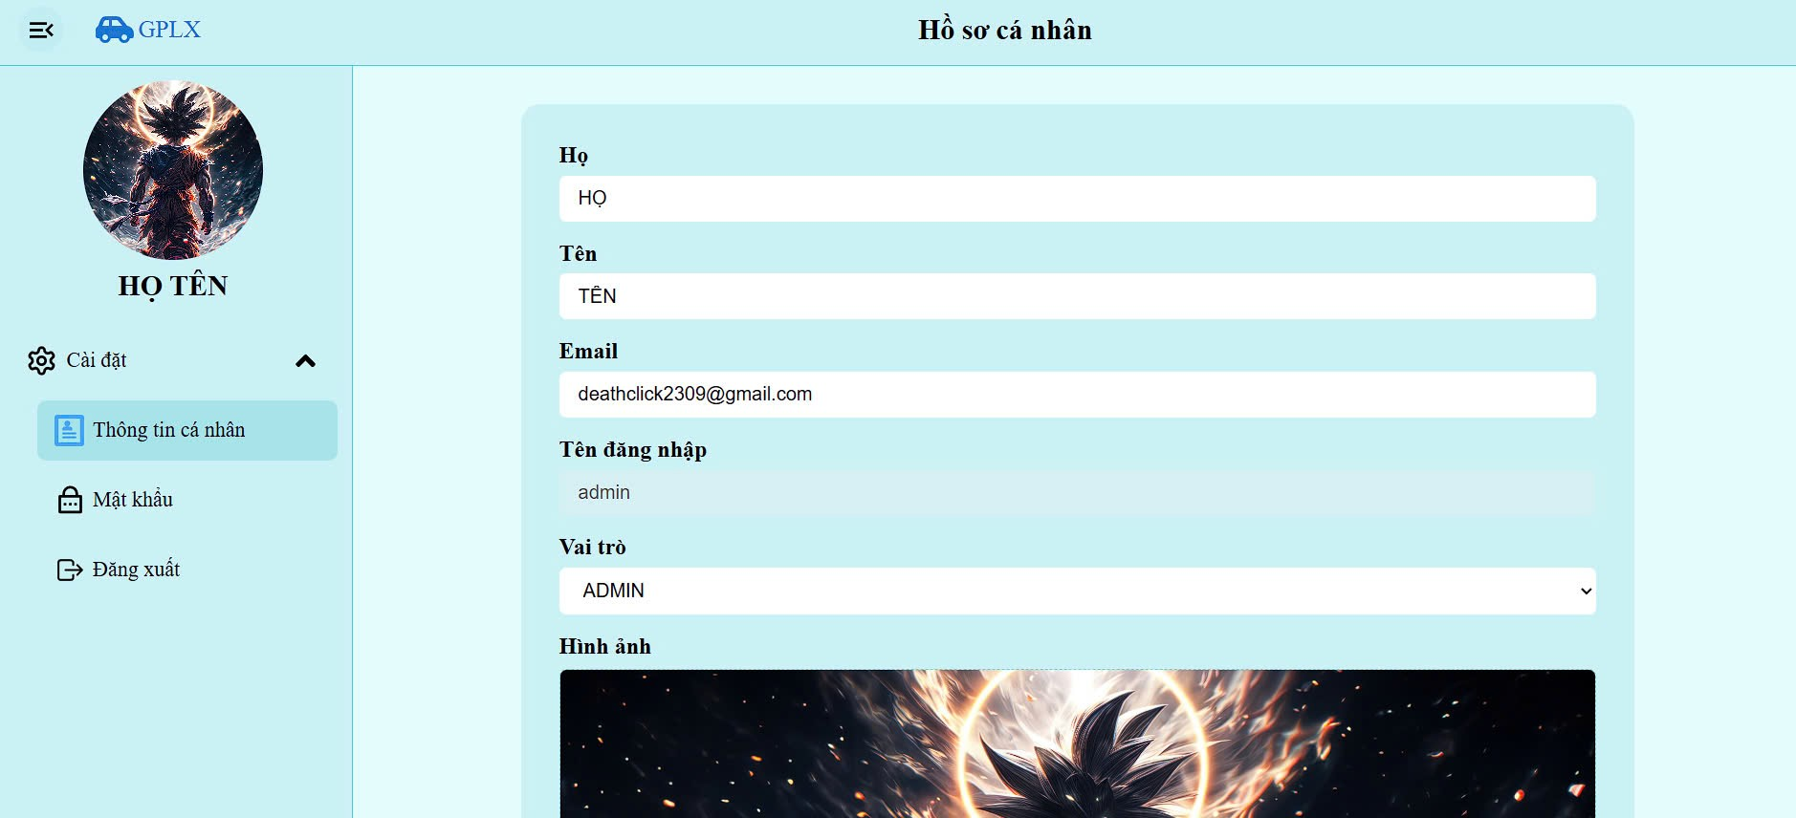

Test Case ID | Mô tả | Quy trình | Điều kiện tiên quyết | Kết quả mong đợi | Kết quả thực tế | Kết quả |  |  |  |  |  | Chú thích
 |  |  |  |  |  | Vòng 1 |  |  | Vòng 2
 |  |  |  |  |  | Trạng thái | Ngày kiểm tra | Người kiểm tra | Trạng thái | Ngày kiểm tra | Người kiểm tra
GUI_SHOW Đăng Xuất
GUI-DX01 | [Đăng Xuất] Label |  |  | -Label : Black -Status : Enable | -Label : black -Status : enable | Passed | 05/12/2024 | Phi | Passed | 07/12/2024 | Phi
FUNCTION_SHOW Đăng Xuất
FUNC-DX01 | Xác thực đăng xuất tài khoản khỏi hệ thống | 1. Truy cập vào hồ sơ cá nhân 2. Chọn "Đăng Xuất" | Đăng nhập thành công vào hệ thống | Đăng xuất tài khoản khỏi hệ thống | Đăng xuất tài khoản khỏi hệ thống | Passed | 05/12/2024 | Phi | Passed | 07/12/2024 | Phi

Đăng ký
Project Name | XÂY DỰNG HỆ THỐNG HỖ TRỢ LUYỆN THI GIẤY PHÉP LÁI XE
Module Code | Đăng ký
 | Hoàn thành | Lỗi |  | Chưa kiểm tra | Bị chặn | Tổng lần kiểm tra
Round 1 | 10 | 0 |  | 0 | 0 | 10
Round 2 | 10 |  |  |  |  | 10

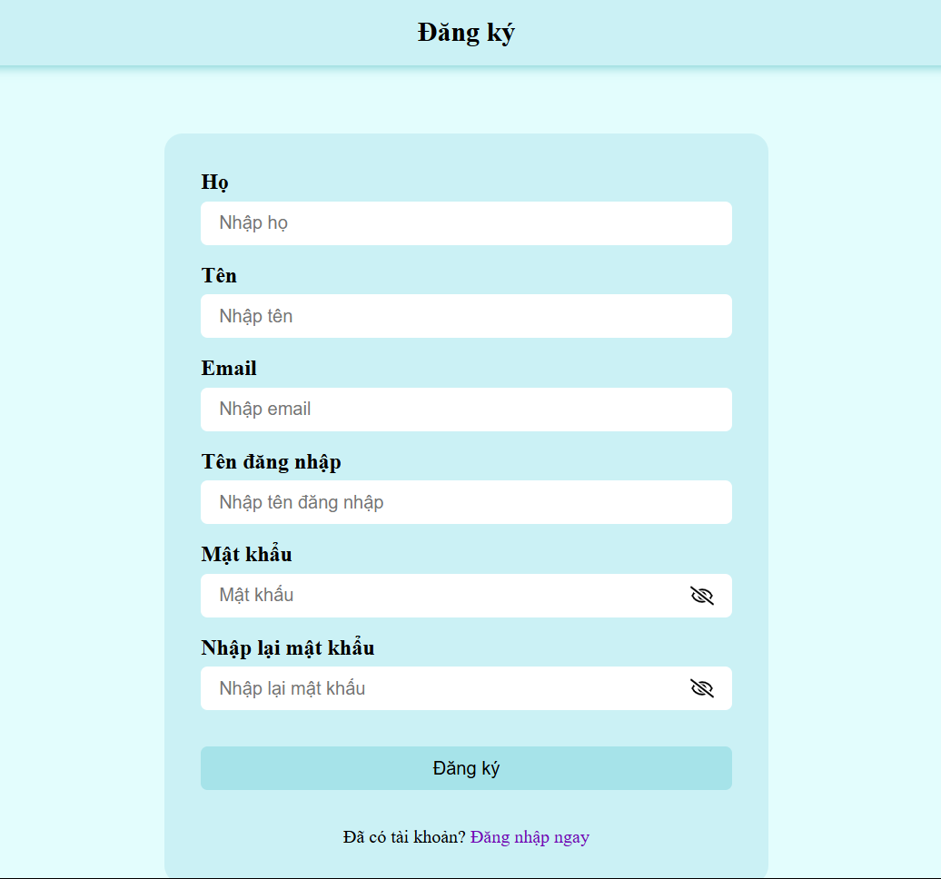
Test Case ID | Mô tả | Quy trình | Điều kiện tiên quyết | Kết quả mong đợi | Kết quả thực tế | Kết quả |  |  |  |  |  | Chú thích
 |  |  |  |  |  | Vòng 1 |  |  | Vòng 2
 |  |  |  |  |  | Trạng thái | Ngày kiểm tra | Người kiểm tra | Trạng thái | Ngày kiểm tra | Người kiểm tra
GUI_SHOW Đăng ký
GUI-DK01 | [Họ] Textbox |  |  | -Label : black -Status : enable | -Label : black -Status : enable | Passed | 05/12/2024 | Phi | Passed | 07/12/2024 | Phi
GUI-DK02 | [Tên] Textbox |  |  | -Text color : black -Status : enable | -Text color : black -Status : enable | Passed | 05/12/2024 | Phi | Passed | 07/12/2024 | Phi
GUI-DK03 | [Gmail] Textbox |  |  | -Text color : black -Status : enable | -Text color : black -Status : enable | Passed | 05/12/2024 | Phi | Passed | 07/12/2024 | Phi
GUI-DK04 | [Tên Đăng Nhập] Textbox |  |  | -Text color : black -Status : enable | -Text color : black -Status : enable | Passed | 05/12/2024 | Phi | Passed | 07/12/2024 | Phi
GUI-DK05 | [Mật Khẩu] Button |  |  | -Text color : black -Status : enable | -Text color : black -Status : enable | Passed | 05/12/2024 | Phi | Passed | 07/12/2024 | Phi
GUI-DK05 | [Nhập Lại Mật Khẩu] Textbox |  |  | -Text color : black -Status : enable | -Text color : black -Status : enable | Passed | 05/12/2024 | Phi | Passed | 07/12/2024 | Phi
GUI-DK05 | [Đăng Ký] Textbox |  |  | -Text color : blue -Status : enable | -Text color : blue -Status : enable | Passed | 05/12/2024 | Phi | Passed | 07/12/2024 | Phi
FUNCTION_SHOW Đăng ký
FUNC-DK01 | Đăng ký tài khoản thành công | 1. Truy cập vào trang đăng ký tài khoản. 2. Nhập họ : Ho 3. Nhập tên : Phi 4.Nhập tên đăng nhập : HoPhi 5.Nhập gmail: ducphi2403@gmail.com 6. Nhập mật khẩu: 123123 7.Nhập lại mật khẩu: 123123 8. Click vào "Đăng ký" | Truy cập vào hệ thống | Hệ thống thông báo đăng ký tài khoản thành công, sau đó quay về trang đăng nhập | Hệ thống thông báo đăng ký tài khoản thành công, sau đó quay về trang đăng nhập | Passed | 05/12/2024 | Phi | Passed | 07/12/2024 | Phi
FUNC-DK02 | Đăng ký tài khoản không thành công vì nhập Tên đăng nhập chứa ký tự đặc biệt (!@#$%^&*";<>/\|) | 1. Truy cập vào trang đăng ký tài khoản. 2. Nhập họ : Ho 3. Nhập tên : Phi 4.Nhập tên đăng nhập : HoPhi@123 5.Nhập gmail: ducphi2403@gmail.com 6. Nhập mật khẩu: 123123 7.Nhập lại mật khẩu: 123123 8. Click vào "Đăng ký" | Truy cập vào hệ thống | Hệ thống thông báo" User name không được chứa ký tự đặc biệt ", sau dó yêu cầu người dùng nhập lại | Hệ thống thông báo" User name không được chứa ký tự đặc biệt ", sau dó yêu cầu người dùng nhập lại | Passed | 05/12/2024 | Phi | Passed | 07/12/2024 | Phi
FUNC-DK03 | Đăng ký tài khoản không thành công vì địa chỉ email không hợp lệ | 1. Truy cập vào trang đăng ký tài khoản. 2. Nhập họ : Ho 3. Nhập tên : Phi 4.Nhập tên đăng nhập : HoPhi 5.Nhập gmail: ducphi2403.com 6. Nhập mật khẩu: 123123 7.Nhập lại mật khẩu: 123123 8. Click vào "Đăng ký" | Truy cập vào hệ thống | Hệ thống thông báo " Địa chỉ email không hợp lệ", sau đó yêu cầu người dùng nhập lại | Hệ thống thông báo " Địa chỉ email không hợp lệ", sau đó yêu cầu người dùng nhập lại | Passed | 05/12/2024 | Phi | Passed | 07/12/2024 | Phi
FUNC-DK04 | Đăng ký tài khoản không thành công vì nhập sai trường Mật khẩu và Nhập lại Mật Khẩu | 1. Truy cập vào trang đăng ký tài khoản. 2. Nhập họ : Ho 3. Nhập tên : Phi 4.Nhập tên đăng nhập : HoPhi 5.Nhập gmail: ducphi2403@gmail.com 6. Nhập mật khẩu: 123123 7.Nhập lại mật khẩu: 123321 8. Click vào "Đăng ký" | Truy cập vào hệ thống | Hệ thống thông báo"Mật khẩu không khớp" và yêu cầu người dùng nhập lại | Hệ thống thông báo"Mật khẩu không khớp" và yêu cầu người dùng nhập lại | Passed | 05/12/2024 | Phi | Passed | 07/12/2024 | Phi
FUNC-DK05 | Đăng ký tài khoản thất bại vì để trống 1 trong các trường Họ/Tên/Email/Tên đăng nhập/Mật Khẩu/Nhập lại mật khẩu | 1. Truy cập vào trang đăng ký tài khoản. 2. Nhập họ : Ho 3. Nhập tên : Phi 4.Nhập tên đăng nhập : HoPhi 5.Nhập gmail: 6. Nhập mật khẩu: 123123 7.Nhập lại mật khẩu: 123123 8. Click vào "Đăng ký" | Truy cập vào hệ thống | Hê thống thông báo:"Bạn vui lòng nhập đầy đủ thông tin" và yêu cầu người dùng nhập lại | Hê thống thông báo:"Bạn vui lòng nhập đầy đủ thông tin" và yêu cầu người dùng nhập lại | Passed | 05/12/2024 | Phi | Passed | 07/12/2024 | Phi

Đổi mật khẩu
Project Name | XÂY DỰNG HỆ THỐNG HỖ TRỢ LUYỆN THI GIẤY PHÉP LÁI XE
Module Code | Đổi mật khẩu
 | Hoàn thành | Lỗi | Chưa kiểm tra | Bị chăn | Tổng số trường hợp thử nghiệm
Round 1 | 14 | 0 | 0 | 0 | 14
Round 2 | 14 | 0 | 0 | 0 | 14
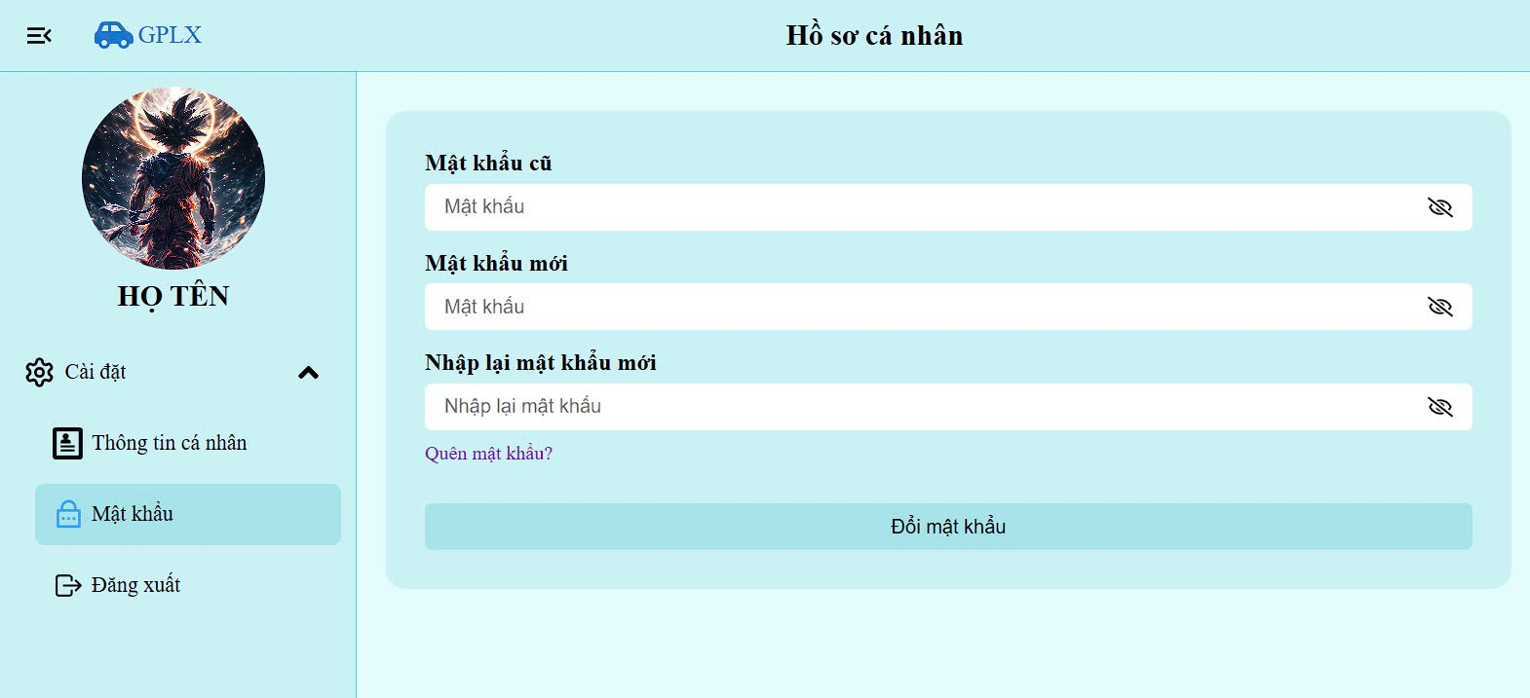
Test Case ID | Mô tả | Quy trình | Điều kiện tiên quyết | Kết quả mong đợi | Kết quả thực tế | Kết quả |  |  | Kết quả |  |  | Chú thích
 |  |  |  |  |  | Vòng 1 |  |  | Vòng 2
 |  |  |  |  |  | Trạng thái | Ngày kiểm tra | Người kiểm tra | Trạng thái | Ngày kiểm tra | Người kiểm tra
GUI_SHOW Đổi mât khẩu
GUI-DMK01 | [Mật khẩu Cũ] Textbox |  | Đăng nhập thành công vào hệ thống | -Label : black -Status : enable | -Label : black -Status : enable | Passed | 05/12/2024 | Phi | Passed | 07/12/2024 | Phi
GUI-DMK02 | [Mật khẩu mới] Textbox |  | Đăng nhập thành công vào hệ thống | -Text color : black -Status : enable | -Text color : black -Status : enable | Passed | 05/12/2024 | Phi | Passed | 07/12/2024 | Phi
GUI-DMK03 | [Nhập lại mật khẩu] Textbox |  | Đăng nhập thành công vào hệ thống | -Text color : black -Status : enable | -Text color : black -Status : enable | Passed | 05/12/2024 | Phi | Passed | 07/12/2024 | Phi
GUI-DMK04 | [Xác nhận] Button |  | Đăng nhập thành công vào hệ thống | -Text color : white -Status : enable | -Text color : white -Status : enable | Passed | 05/12/2024 | Phi | Passed | 07/12/2024 | Phi
FUNCTION_SHOW Đổi mật khẩu
FUNC-DMK01 | Xác thực trang đổi mật khẩu đang hiển thị | 1. Khởi động trang Admin. 2 .Hiển thị trang đổi mật khẩu | Đăng nhập thành công vào hệ thống | Hiển thị trang đổi mật khẩu . | Hiển thị trang đổi mật khẩu . | Passed | 05/12/2024 | Phi | Passed | 07/12/2024 | Phi
FUNC-DMK02 | Để trống tất cả các trường | 1. Đăng nhập trang web. 2 .Hiển thị trang đổi mật khẩu 3. Không nhập dữ liệu cho tất cả các trường 4. Click "Xác nhận." | Đăng nhập thành công vào hệ thống | Hệ thống thông báo lỗi : "Vui lòng điền thông tin vào chỗ trống !" | Hệ thống thông báo lỗi : "Vui lòng điền thông tin vào chỗ trống !" | Passed | 05/12/2024 | Phi | Passed | 07/12/2024 | Phi
FUNC-DMK03 | Để trống trường "Mật Khẩu cũ". | 1. Đăng nhập trang web. 2 .Hiển thị trang đổi mật khẩu 3. Không nhập dữ liệu trường "Mật khẩu cũ". 4. Click "Xác nhận". | Đăng nhập thành công vào hệ thống | Hệ thống thông báo lỗi : "Vui lòng nhập mật khẩu cũ!" | Hệ thống thông báo lỗi : "Vui lòng nhập mật khẩu cũ!" | Passed | 05/12/2024 | Phi | Passed | 07/12/2024 | Phi
FUNC-DMK04 | Để trống trường "Mật Khẩu mới". | 1. Đăng nhập trang web. 2 .Hiển thị trang đổi mật khẩu 3. Không nhập dữ liệu trường "Mật khẩu mới". 4. Click "Xác nhận". | Đăng nhập thành công vào hệ thống | Thông báo lỗi : "Bạn chưa nhập mật khẩu mới vàol !" | Thông báo lỗi : "Bạn chưa nhập mật khẩu mới vào !" | Passed | 05/12/2024 | Phi | Passed | 07/12/2024 | Phi
FUNC-DMK05 | Để trống trường "Xác nhận mật khẩu mới ". | 1. Đăng nhập trang web. 2 .Hiển thị trang đổi mật khẩu 3. Không nhập dữ liệu trường "Nhập lại mật khẩu". 4. Click "Xác nhận". | Đăng nhập thành công vào hệ thống | Thông báo lỗi : "Bạn chưa nhập lại mật khẩu mới l !" | Thông báo lỗi : "Bạn chưa nhập lại mật khẩu mới !" | Passed | 05/12/2024 | Phi | Passed | 07/12/2024 | Phi
FUNC-DMK06 | Nhập dữ liệu trường " Mật khẩu mới " và "Xác nhận mật khẩu mới " khác nhau | 1. Đăng nhập trang web. 2 .Hiển thị trang đổi mật khẩu 3. Nhập dữ liệu trường "Mật khẩu mới" khác với "Nhập lại mật khẩu" 4. Click "Xác nhận". | Đăng nhập thành công vào hệ thống | Hệ thống thông báo lỗi : "Xác nhận mật khẩu không đúng,vui lòng nhập lại". | Hệ thống thông báo lỗi : "Xác nhận mật khẩu không đúng,vui lòng nhập lại". | Passed | 05/12/2024 | Phi | Passed | 07/12/2024 | Phi
FUNC-DMK07 | Nhập dữ liệu đúng tất cả các trường | 1. Khởi động trang web. 2 .Hiển thị trang đỏi mật khẩu 3. Nhập đúng dữ liệu tất cả các trường. 4. Click "Xác nhận". | Đăng nhập thành công vào hệ thống | Thống báo:" Đổi mật khẩu thành công" | Thống báo:" Đổi mật khẩu thành công" | Passed | 05/12/2024 | Phi | Passed | 07/12/2024 | Phi

Quên mật khẩu
Project Name | XÂY DỰNG HỆ THỐNG HỖ TRỢ LUYỆN THI GIẤY PHÉP LÁI XE
Module Code | Xem thông tin hệ thống
 | Hoàn thành | Lỗi | Chưa kiểm tra | Bị chặn | Tổng lần kiểm tra
Round 1 | 8 | 0 | 0 | 0 | 8
Round 2 | 8 | 0 | 0 | 0 | 8
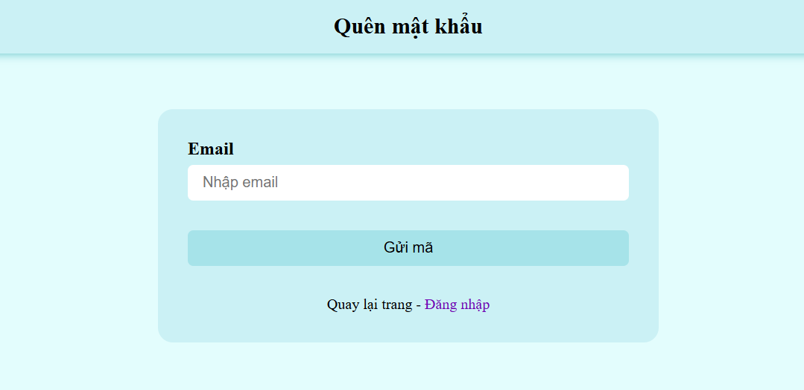
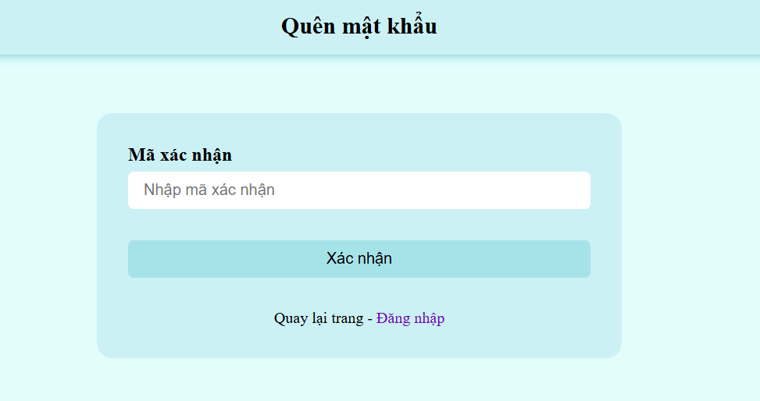

Test Case ID | Mô tả | Quy trình | Điều kiện tiên quyết | Kết quả mong đợi | Kết quả thực tế | Kết quả |  |  |  |  |  | Chú thích
 |  |  |  |  |  | Vòng 1 |  |  | Vòng 2
 |  |  |  |  |  | Trạng thái | Ngày kiểm tra | Người kiểm tra | Trạng thái | Ngày kiểm tra | Người kiểm tra
GUI_SHOW Xem tt hệ thống
GUI-QMK01 | [Email] Textbox |  |  | -Label : Black -Status : Enable | -Label : black -Status : enable | Passed | 05/12/2024 | Phi | Passed | 07/12/2024 | Phi
GUI-QMK02 | [Sign Up] Button |  |  | -Text color : Blue -Status : Enable | -Text color : blue -Status : enable | Passed | 05/12/2024 | Phi | Passed | 07/12/2024 | Phi
FUNCTION_SHOW Quên mật khẩu
FUNC-QMK01 | Yêu cầu cấp lại mật khẩu thành công vì địa chỉ email hợp lệ | 1. Truy cập vào phần quên mật khẩu 2 Nhập địa chỉ email: kltn@gmail.com 3. Click vào "Gửi mã " | Đăng nhập thành công vào hệ thống | Hệ thống thông báo khoản thành công, sau đó chuyển qua trang để nhập mã xác nhận | Hệ thống thông báo khoản thành công, sau đó chuyển qua trang để nhập mã xác nhận | Passed | 05/12/2024 | Phi | Passed | 07/12/2024 | Phi
FUNC-DK02 | Đăng ký tài khoản không thành công vì nhập Username chứa ký tự đặc biệt (!@#$%^&*";<>/\|) hoặc <4 và >12 ký tự | 1. Nhập User Name: mjwuh!@#$%^& 2. Nhập địa chỉ email.kltn@gmail.co 3.Nhập Password:123123 4. Nhập lại Password: 123123 5. Click vào "Đăng ký" | Đăng nhập thành công vào hệ thống | Hệ thống thông báo" User name không được chứa ký tự đặc biệt và có độ dài từ 4 - 12 ký tự ", sau dó yêu cầu người dùng nhập lại | Hệ thống thông báo" User name không được chứa ký tự đặc biệt và có độ dài từ 4 - 12 ký tự ", sau dó yêu cầu người dùng nhập lại | Passed | 05/12/2024 | Phi | Passed | 07/12/2024 | Phi
FUNC-QMK02 | Yêu cầu cấp lại mật khẩu không thành công vì địa chỉ email không hợp lệ | 1. Truy cập vào phần quên mật khẩu 2 Nhập địa chỉ email: kltn.com 3. Click vào "Gửi mã " | Đăng nhập thành công vào hệ thống | Hệ thống thông báo " Địa chỉ email không hợp lệ", sau dó yêu cầu người dùng nhập lại | Hệ thống thông báo " Địa chỉ email không hợp lệ", sau dó yêu cầu người dùng nhập lại | Passed | 05/12/2024 | Phi | Passed | 07/12/2024 | Phi
FUNC-QMK03 | Người dùng được cấp lại mật khẩu mới khi nhập đúng mã xác nhận | 1. Truy cập vào phần quên mật khẩu 2 Nhập địa chỉ email: kltn@gmail.com 3. Click vào "Gửi mã " 4. Nhập đúng mã xác nhận 5. Click vào " Xác Nhận " | Đăng nhập thành công vào hệ thống | Hệ thống thông báo"Mã xác nhận chính xác " và vào phần thiết lập mật khẩu mới | Hệ thống thông báo"Mã xác nhận chính xác " và vào phần thiết lập mật khẩu mới | Passed | 05/12/2024 | Phi | Passed | 07/12/2024 | Phi
FUNC-QMK04 | Người dùng không được đặt lại mật khẩu mới khi nhập không đúng mã xác nhận | 1. Truy cập vào phần quên mật khẩu 2 Nhập địa chỉ email: kltn@gmail.com 3. Click vào "Gửi mã " 4. Nhập mã xác nhận 5. Click vào " Xác Nhận " | Đăng nhập thành công vào hệ thống | Hệ thống thông báo"Mã xác nhận không chính xác " và yêu cầu nhập lại | Hệ thống thông báo"Mã xác nhận không chính xác " và yêu cầu nhập lại | Passed | 05/12/2024 | Phi | Passed | 07/12/2024 | Phi
FUNC-QMK05 | Nhận mã Xác nhận về email khi nhập đúng địa chỉ email | 1. Truy cập vào phần quên mật khẩu 2 Nhập địa chỉ email: kltn@gmail.com 3. Click vào "Gửi mã " | Đăng nhập thành công vào hệ thống | Đã gửi mã Xác nhận về Email. | Đã gửi mã Xác nhận về Email. | Failed | 05/12/2024 | Phi | Failed | 07/12/2024 | Phi

Làm đề thi
14 | XÂY DỰNG HỆ THỐNG HỖ TRỢ LUYỆN THI GIẤY PHÉP LÁI XE
Module Code | Làm đề thi
 | Hoàn thành | Lỗi |  | Chưa kiểm tra | Bị chăn | Tổng lần kiểm tra
Round 1 | 14 | 0 |  | 0 | 0 | 14
Round 2 | 14 | 0 |  | 0 | 0 | 14
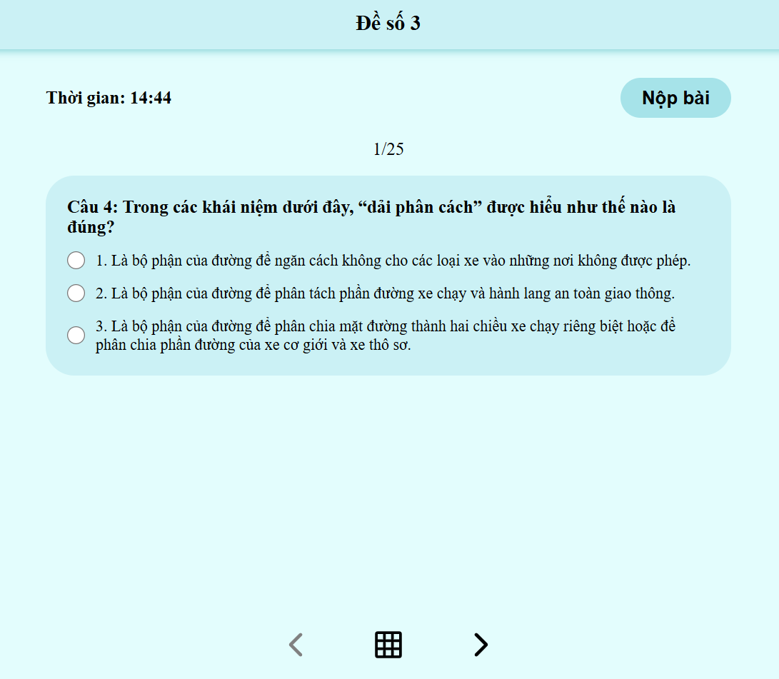

Test Case ID | Mô tả | Quy trình | Điều kiện tiên quyết | Kết quả mong đợi | Kết quả thực tế | Kết quả |  |  |  |  |  | Chú thích
 |  |  |  |  |  | Vòng 1 |  |  | Vòng 2
 |  |  |  |  |  | Trạng thái | Ngày kiểm tra | Người kiểm tra | Trạng thái | Ngày kiểm tra | Người kiểm tra
GUI_SHOW Làm đề thi
GUI-LDT01 | [Nộp Bài] Button |  |  | -Label : black -Status : enable | -Label : black -Status : enable | Passed | 05/12/2024 | Phi | Passed | 07/12/2024 | Phi
GUI-LDT02 | [ > Qua câu ] Button |  |  | -Text color : black -Status : enable | -Text color : black -Status : enable | Passed | 05/12/2024 | Phi | Passed | 07/12/2024 | Phi
GUI-LDT03 | [ < Lùi câu ] Button |  |  | -Text color : black -Status : enable | -Text color : black -Status : enable | Passed | 05/12/2024 | Phi | Passed | 07/12/2024 | Phi
GUI-LDT04 | [ Xem tất cả câu hỏi ] Button |  |  | -Text color : black -Status : enable | -Text color : black -Status : enable | Passed | 05/12/2024 | Phi | Passed | 07/12/2024 | Phi
FUNCTION_SHOW Làm đề thi
FUNC-LDT01 | Kiểm tra chức năng chọn câu trả lời | 1. Truy cập vào làm đề thi . 2.Chọn một đáp án . 3.Quan sát xem đáp án đã được chọn thành công hay chưa. | Đăng nhập thành công vào hệ thống | Tùy chọn được chọn sẽ hiển thị rõ ràng | Tùy chọn được chọn sẽ hiển thị rõ ràng | Passed | 05/12/2024 | Phi | Passed | 07/12/2024 | Phi
FUNC-LDT02 | Kiểm tra trạng thái nút "Qua câu hỏi" | 1. Truy cập vào làm đề thi . 2.Chọn nút qua câu hỏi | Đăng nhập thành công vào hệ thống | Hệ thống sẽ chuyển qua câu hỏi tiếp theo | Hệ thống sẽ chuyển qua câu hỏi tiếp theo | Passed | 05/12/2024 | Phi | Passed | 07/12/2024 | Phi
FUNC-LDT03 | Kiểm tra thông báo sau khi nộp bài | 1. Truy cập vào làm đề thi . 2.Chọn một đáp án . 3.Quan sát xem đáp án đã được chọn thành công hay chưa. | Đăng nhập thành công vào hệ thống | Hệ thống sẽ chuyển qua phần kết quả bài thi | Hệ thống sẽ chuyển qua phần kết quả bài thi | Passed | 05/12/2024 | Phi | Passed | 07/12/2024 | Phi
FUNC-LDT04 | Kiểm tra tình huống hết thời gian | 1. Truy cập vào làm đề thi . 2.Làm đề thi 3.Đợi hết thời gian làm bài | Đăng nhập thành công vào hệ thống | Hệ thống sẽ chuyển qua phần kết quả bài thi | Hệ thống sẽ chuyển qua phần kết quả bài thi | Passed | 05/12/2024 | Phi | Passed | 07/12/2024 | Phi
FUNC-LDT05 | Kiểm tra khi " Click " vào nút qua câu | 1. Truy cập vào làm đề thi . 2." Click " vào nút qua câu hỏi | Đăng nhập thành công vào hệ thống | Hệ thống sẽ chuyển qua câu hỏi tiếp theo trong đề thi | Hệ thống sẽ chuyển qua câu hỏi tiếp theo trong đề thi | Passed | 05/12/2024 | Phi | Passed | 07/12/2024 | Phi
FUNC-LDT06 | Kiểm tra khi " Click " vào nút quay lại câu hỏi trước ( Bát đầu từ câu thứ 2 ) | 1. Truy cập vào làm đề thi . 2." Click " vào nút quay lại câu hỏi trước | Đăng nhập thành công vào hệ thống | Hệ thống sẽ quay lại câu hỏi trước đó trong đề thi | Hệ thống sẽ quay lại câu hỏi trước đó trong đề thi | Passed | 05/12/2024 | Phi | Passed | 07/12/2024 | Phi
FUNC-LDT07 | Kiểm tra khi " Click " vào nút xem tất cả câu hỏi | 1. Truy cập vào làm đề thi . 2." Click " xem tất cả câu hỏi | Đăng nhập thành công vào hệ thống | Hệ thống sẽ hiển thị tât cả các câu hỏi có trong đề thi | Hệ thống sẽ hiển thị tât cả các câu hỏi có trong đề thi | Passed | 05/12/2024 | Phi | Passed | 07/12/2024 | Phi

